C IV - LZ 2020 HH, Teil 5

Statistisches Amt
für Hamburg und Schleswig-Holstein

 | STATISTISCHE BERICHTE
 |  | Kennziffer: C IV - LZ 2020 HH, Teil 5 Verfahren der Viehhaltung und Wirtschaftsdünger

Verfahren der Viehhaltung und
Wirtschaftsdünger in Hamburg 2020

endgültiges Ergebnis der Landwirtschaftszählung

Herausgegeben am: 4. November 2022

Abb. 1
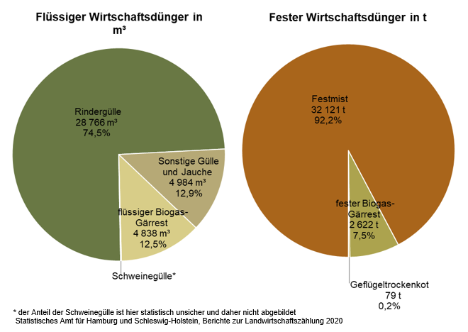
Abb. 1 Wirtschaftsdüngerausbringung in Hamburg in einem 12-monatigen Zeitraum in 2019/20 auf Ackerland oder Dauergrünland nach Wirtschaftsdüngerarten
– in Kubikmeter, bzw. Tonnen und Prozent –

Abb. 2
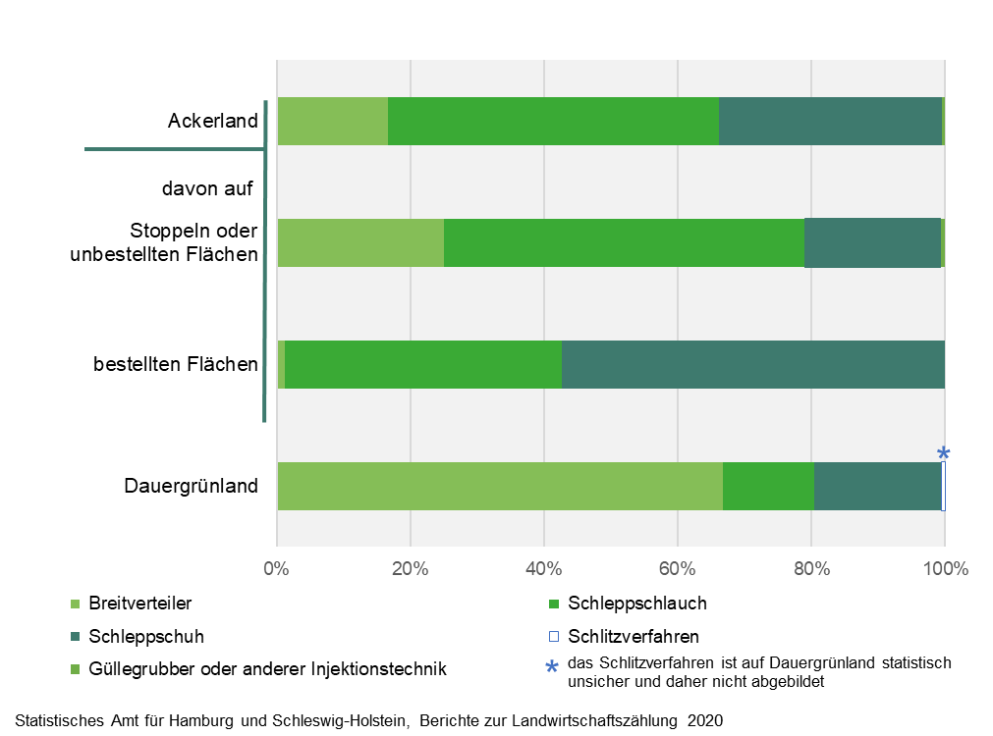
Abb. 2 Ausgebrachte Menge an flüssigem Wirtschaftsdünger in Hamburg in m³ in einem 12-monatigen Zeitraum in 2019/20 nach Ausbringungstechniken und Kulturarten
– in Prozent –

